errors pomona ubuntu
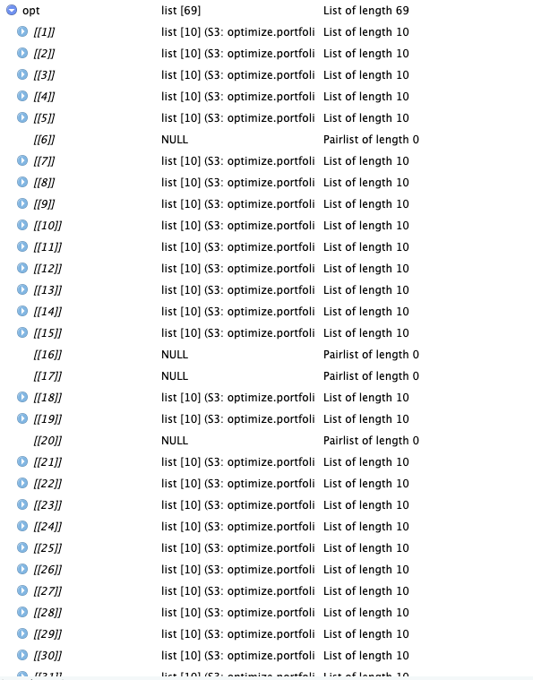
 | Pomona Ubuntu |  |  |  |  |  |  |  |  |  |  | First Run | Second Run | Third Run
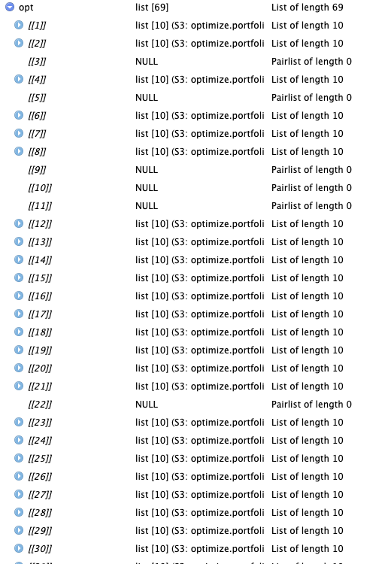
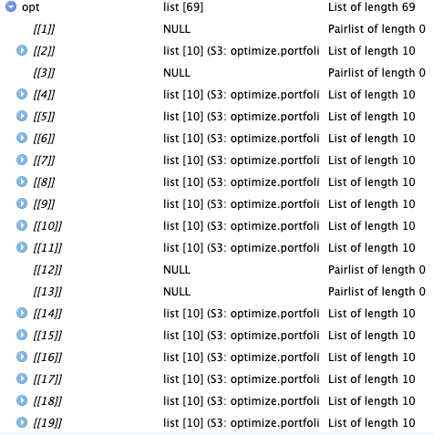
First Run | CopulaType 1

 |  | This time the elements were different. And there was no error in processing

Second Run | CopulaType 1

Third Run (with the extra packages) | Copula Type 1 | 6 | 16 | 17 | 20 | 37 | 42 | 54 | 64 | 65 | 68

